2023_11_data
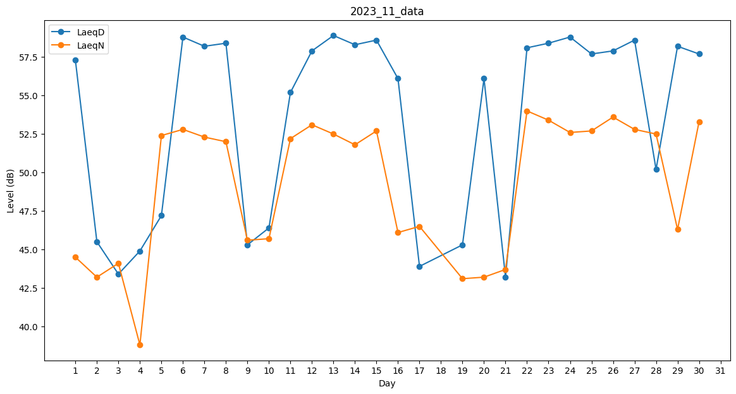
Day | LaeqD | LaeqN
1 | 57.3 | 44.5
2 | 45.5 | 43.2
3 | 43.4 | 44.1
4 | 44.9 | 38.8
5 | 47.2 | 52.4
6 | 58.8 | 52.8
7 | 58.2 | 52.3
8 | 58.4 | 52
9 | 45.3 | 45.6
10 | 46.4 | 45.7
11 | 55.2 | 52.2
12 | 57.9 | 53.1
13 | 58.9 | 52.5
14 | 58.3 | 51.8
15 | 58.6 | 52.7
16 | 56.1 | 46.1
17 | 43.9 | 46.5
18 | 44.1 | 0
19 | 45.3 | 43.1
20 | 56.1 | 43.2
21 | 43.2 | 43.7
22 | 58.1 | 54
23 | 58.4 | 53.4
24 | 58.8 | 52.6
25 | 57.7 | 52.7
26 | 57.9 | 53.6
27 | 58.6 | 52.8
28 | 50.2 | 52.5
29 | 58.2 | 46.3
30 | 57.7 | 53.3

